Valeur_cible
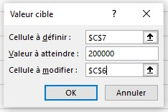
Au cours des mois de janvier et février, nous avons réalisé respectivement 63 000 € et 54 000 € de chiffre d'affaires.
Pour atteindre un chiffre d'affaires total de 200 000 € sur le premier trimestre, combien devrons-nous réaliser en mars ?
Chiffres d'Affaires 1er Trimestre

Mois | Chiffre Affaires
janvier | 63,000.00 €
février | 54,000.00 €
mars | 83,000.00 €
Total Trimestre | 200,000.00 €

Valeur_cible_2_Qté
Vous souhaitez réaliser un bénéfice journalier de 15 000 € en vendant des gâteaux glacés à la meringue.
• En utilisant les informations fournies dans le tableau, déterminez combien de gâteaux vous devez vendre pour atteindre cet objectif de bénéfice.
Analyse de Rentabilité journalière du Produit

Produit | Gâteau glacé à la meringue
Coût Unitaire | 75.00 €
Prix de Vente | 135.00 €
Quantité à Vendre | 250
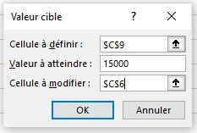
Coût total | 18,750.00 €
Chiffre d'affaires | 33,750.00 €
Bénéfice | 15,000.00 €

Valeur_cible_2_PrixUnit
Vous souhaitez réaliser un bénéfice journalier de 15 000 € en vendant des gâteaux glacés à la meringue.
• Si vous pouvez produire au maximum 150 gâteaux par jour, quel prix de vente devez-vous fixer pour atteindre le même bénéfice ?
Analyse de Rentabilité journalière du Produit

Produit | Gâteau glacé à la meringue
Coût Unitaire | 75.00 €
Prix de Vente | 175.00 €
Quantité à Vendre | 150
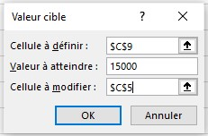
Coût total | 11,250.00 €
Chiffre d'affaires | 26,250.00 €
Bénéfice | 15,000.00 €

Solveur_minimisation
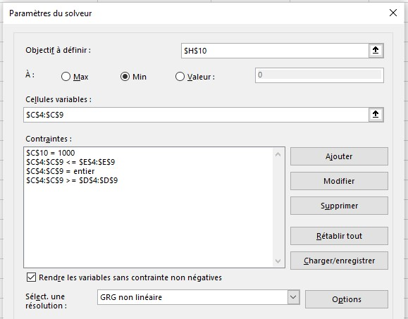
Production de 1 kg de Pâtée pour Chats

Ingrédient | Qté Utilisée (g) | Qté minimale (g) | Qté maximale (g) | Coût/kg | Coût/g | Coût Production
Pommes de terre | 300 | 200 | 300 | 5.0 € | 0.005 € | 1.500 €
Viande de Bœuf | 220 | 220 | 250 | 15.0 € | 0.015 € | 3.300 €
Saumon | 40 | 40 | 80 | 20.0 € | 0.020 € | 0.800 €
Poulet | 210 | 180 | 250 | 10.0 € | 0.010 € | 2.100 €
Riz | 150 | 50 | 150 | 4.0 € | 0.004 € | 0.600 €
Graisse animale | 80 | 30 | 80 | 6.0 € | 0.006 € | 0.480 €
Qté totale (g) | 1000 |  |  |  | Coût Total | 8.780 €
Nous voulons produire 1 kg de pâtée pour chats à moindre coût.
La pâtée doit contenir six ingrédients (pommes de terre, viande de bœuf, saumon, poulet, riz et graisse animale), chacun ayant des quantités minimales et maximales à respecter pour garantir l'équilibre nutritionnel du produit.
Objectif : Déterminez les quantités optimales de chaque ingrédient pour minimiser le coût de production total tout en respectant les contraintes de quantité.

Solveur_maximisation
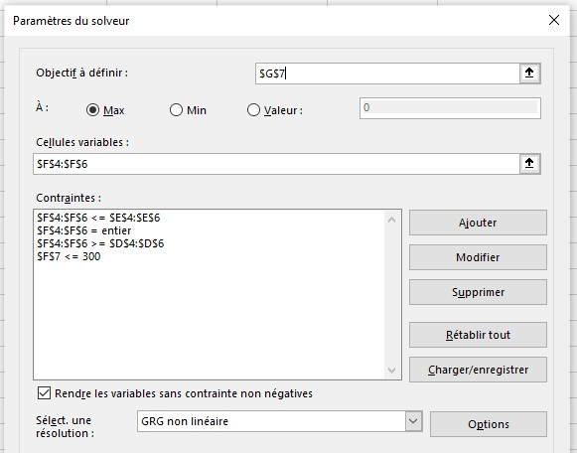
Analyse de Rentabilité journalière des Gâteaux

Produit | Coût Unitaire | Prix de vente | Qté Min | Qté Max | Qté Produite | Bénéfice
Gâteau glacé à la meringue | 75.00 € | 135.00 € | 50 | 100 | 100 | 6,000.00 €
Bûche chocolat-vanille | 50.00 € | 90.00 € | 80 | 180 | 80 | 3,200.00 €
Red Velvet | 60.00 € | 110.00 € | 70 | 170 | 120 | 6,000.00 €
 |  |  |  | Totaux | 300 | 15,200.00 €
Objectif :
Maximiser le bénéfice total en ajustant les quantités produites de trois types de gâteaux, tout en respectant les contraintes de production.
Données :
Coût unitaire et prix de vente de chaque gâteau.
Contraintes :
Les quantités minimales et maximales produites pour chaque gâteau :
Gâteau glacé à la meringue : 50 à 100 unités.
Bûche chocolat-vanille : 80 à 180 unités.
Red Velvet : 70 à 170 unités.
La quantité totale produite de gâteaux ne doit pas dépasser 300 unités.
Question :
• Quelle quantité de chaque type de gâteau devez-vous produire pour maximiser le bénéfice total journalier tout en respectant les contraintes ?

Optimisation_Transport
Tableau des Coûts de Transport par Unité |  |  |  | Tableau du Nombre d'Unités Transportées

 | Usine 1 | Usine 2 | Usine 3 |  | Usine 1 | Usine 2 | Usine 3 | Total Unités | Max Unités
Dépôt 1 | 3.0 € | 3.0 € | 5.0 € | Dépôt 1 | 12 | 78 | 0 | 90 | 90
Dépôt 2 | 4.0 € | 4.5 € | 4.0 € | Dépôt 2 | 53 | 0 | 47 | 100 | 100
Dépôt 3 | 2.5 € | 2.5 € | 2.5 € | Dépôt 3 | 5 | 32 | 43 | 80 | 80
 |  |  |  | Total Unités | 70 | 110 | 90
 |  |  |  | Max Unités | 70 | 110 | 90
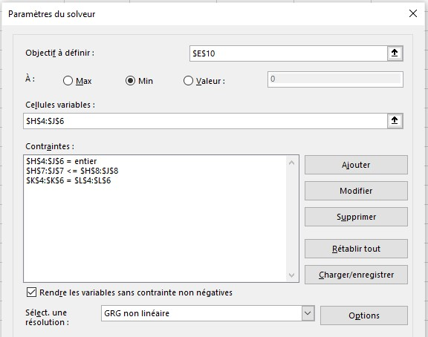
Coût Total de Transport |  |  | 870.00 €
Trois usines doivent approvisionner trois dépôts en minimisant les coûts de transport. Chaque usine dispose d'une capacité de production maximale (70, 110 et 90 unités respectivement), et chaque dépôt a une capacité de réception maximale (90, 100 et 80 unités respectivement).
Le tableau à gauche indique les coûts de transport par unité entre chaque paire d'usine et de dépôt.
Objectif : Remplissez le tableau du nombre d'unités transportées de manière à minimiser le coût total de transport, tout en respectant les capacités maximales de chaque usine et de chaque dépôt.

